상품제안서
송월 타월 마스크 2종 콤보세트 (항균180g + KF94마스크) | 상품코드: F21949

 |  |  |  |  |  |  | 02-412-0044 | www.easy1.co.kr
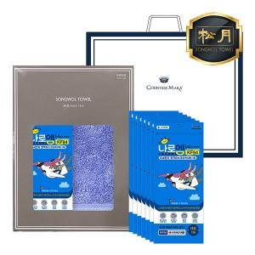

【상세/제작정보】 | ★자수인쇄는 디자인,글자 수 에 따라 추가비용이 발생합니다★

【인쇄/포장옵션】 | 자수 / 포장지포장

【공급단가】 | 수량 | 100~ | 300~ | 500~ | 1,000~ | 3,000~
*VAT별도 | 단가 | 9,900원 | 9,570원 | 9,240원 | 8,910원 | 8,580원

【상품 URL】 | https://dev.easy1.co.kr:443/src/goods_detail.php?gdno=21949

